安全講習・森林施業技術の向上の講習報告書(記載例)
別紙
安全講習・森林施業技術の向上の講習報告書(記載例)
活動組織名 | ○○活動組織
実施日時 | 令和 | 4 | 年 | 9 | 月 | 10 | 日 | 10 | 時 | ～ | 12 | 時
実施場所 | ○○市○○町 ○○山内 活動地
講師名、 所属や資格等 | 講師氏名 |  |  |  | 所属 |  |  |  | 資格等
 | 兵庫太郎 |  |  |  | △△▽ |  |  |  | チェンソー特別講習修了
 |  |  |  |  |  |  |  |  | 複数ある場合はそれらも記載

参加者名 | 森林 太郎 |  |  |  | 川中 太郎 |  |  |  | 森林 次郎 |  |  |  | 森 三郎
 | 森中 太郎 |  |  |  | 川中 次郎 |  |  |  | 川上 次郎 |  |  |  | 川上 太郎

研修内容 | 里山林内の伐採における安全なチェンソーの使い方
 | （○年受講したチェンソー特別講習の資料を配布して説明と実践）

参加者がわかる写真
活動風景 | 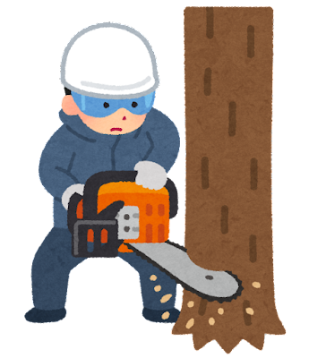 安全講習会時写真貼り付け

講習実施がわかる写真

・ 配布書類 有 ・ 無

